画面イメージ
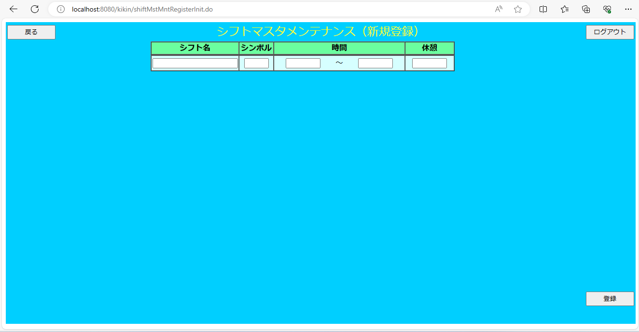
画面イメージ

画面項目
 | # | 項目名 | コントロール(タグ) | サイズ | 必須 | 初期値 | テーブル名 | カラム名 | ReadOnly | 備考
 | 1 | シフト名 | text | 10 | - | - | シフトマスタ | シフト名 | -
 | 2 | シンボル | text | 2 | - | - | シフトマスタ | シンボル | -
 | 3 | 時間：開始時間 | text | 5 | ※ | - | シフトマスタ | 開始時間 | - | hh:mm
 | 4 | 時間：終了時間 | text | 5 | ※ | - | シフトマスタ | 終了時間 | - | hh:mm
 | 5 | 休憩 | text | 5 | ※ | - | シフトマスタ | 休憩時間 | - | hh:mm
 | 6 | 戻る | button | - | - | - | - | - | -
 | 7 | ログアウト | button | - | - | - | - | - | -
 | 8 | 登録 | button | - | - | - | - | - | -

